关系图
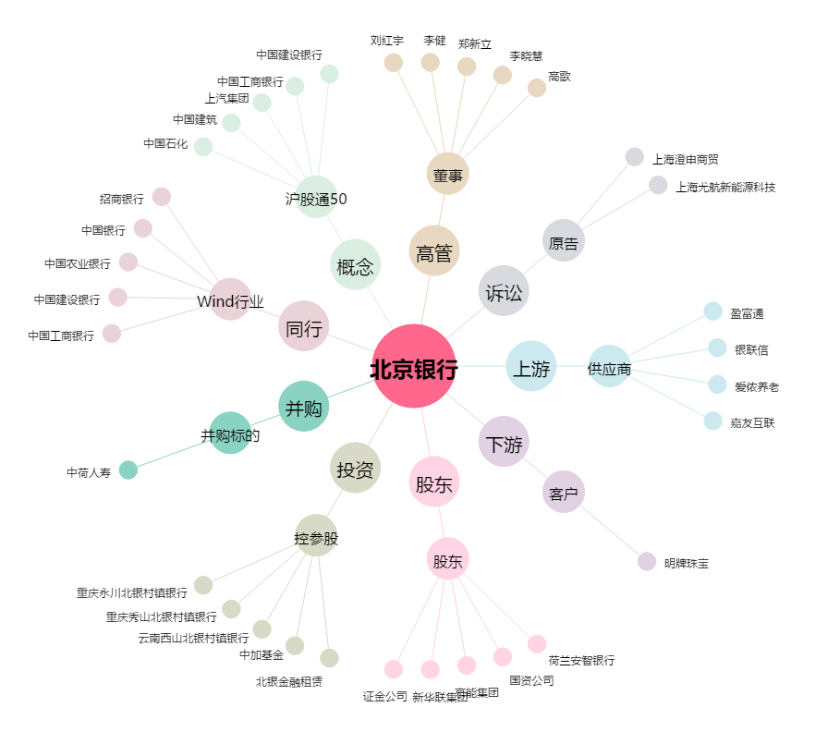
北京银行[601169.SH] - 关系概览图

